Část 1
Položkový výkaz a specifikace

místo dodání: Fakultní nemocnice v Plzni, Gynekologicko-porodnická klinika, alej Svobody 80, 304 60 Plzeň, kontaktní osoba: Pavlína Kotyková, telefon: 377 105 229
Položka č. | Počet ks | Název | Specifikace | Designová představa | Jednotková cena bez DPH (Kč) | Celková cena bez DPH (Kč) | Identifikace nabízeného zboží

1 | 44 | stohovatelná konferenční židle | Konstrukce z ocelových oválných trubek (30 x 15 mm), povrchová úprava černou práškovou barvou, černé plastové koncovky nohou, čalounění: 100% polyester, černé plastové kryty zad a sedáku, nosnost 120 kg, stohovatelná, barva tmavě šedá. Celková výška: 83 cm Výška sedáku: 46 cm Šířka sedáku: 47 cm Hloubka sedáku: 43 cm Odolnost potahové látky (cykly): 30000 | 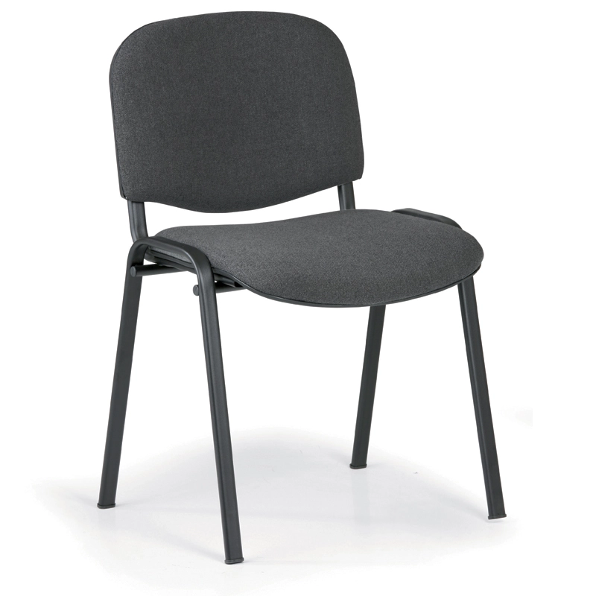 Orientační obrázek – designová představa: | 0.00 | 0.00

 |  |  | Smontováno
2 | 16 | stohovatelná konferenční židle | Konstrukce z ocelových oválných trubek (30 x 15 mm), povrchová úprava černou práškovou barvou, černé plastové koncovky nohou, čalounění: 100% polyester, černé plastové kryty zad a sedáku, nosnost 120 kg, stohovatelná, barva modrá. Celková výška: 83 cm Výška sedáku: 46 cm Šířka sedáku: 47 cm Hloubka sedáku: 43 cm Odolnost potahové látky (cykly): 30000 | 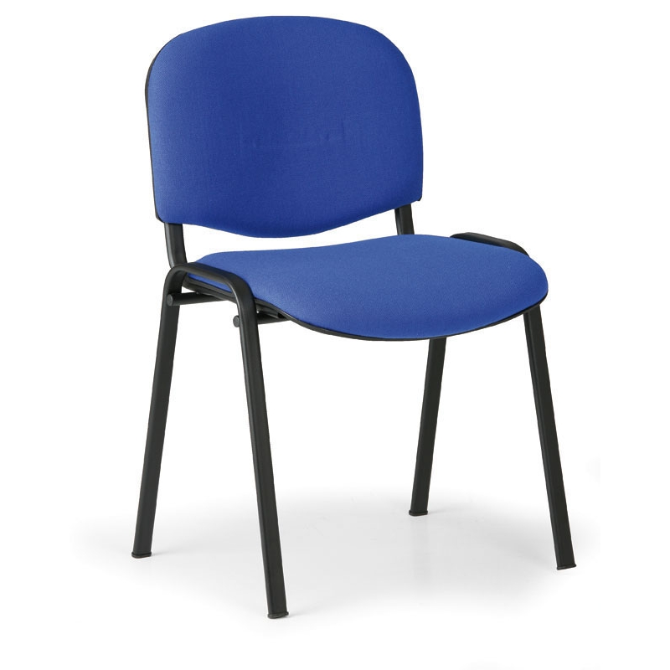 Orientační obrázek – designová představa: | 0.00 | 0.00

 |  |  | Smontováno
 |  |  |  |  | Celkem: | 0.00

 |  |  |  |  | CELKEM: | 0.00

